要件定義（構造化詳細）
 | 必須 | 内容 |  |  | 備考
入力ファイル | o | (例) E1021_out.txt
出力ファイル（項目） |  | ファイル種別 | ファイル名 | 処理内容
出力ファイル |  | データファイル | E1021_out.txt | -- | 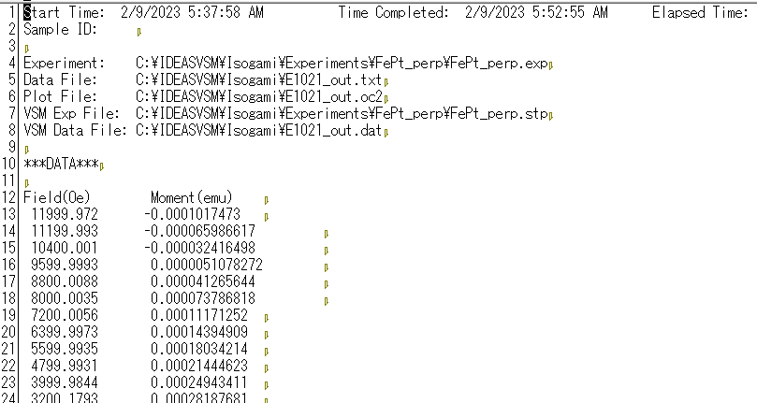 .dat, .txt, .VSMファイル
 |  | メタデータファイル | metadata.json | --
 |  | 構造化ファイル | E1021_out.csv | -- | 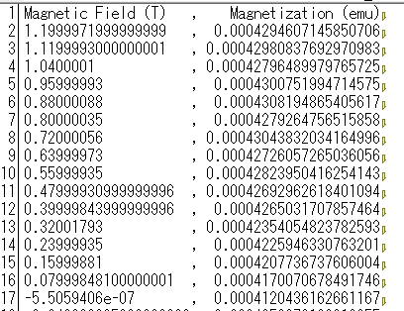 バックグラウンド処理、特異点除去、特徴量抽出処理を行った数値ファイル。 ・X軸ラベルはMagnetic Field (T)とし、OeからTへの単位変換を行う。 ・Y軸ラベルはMagnetization (emu)とする
 |  | 構造化ファイル | E1022_out_param.csv | -- | 特徴量リストファイル 特徴量の取得に失敗した場合は作成しない
 |  | 構造化ファイル | E1023_out_raw.csv | -- | 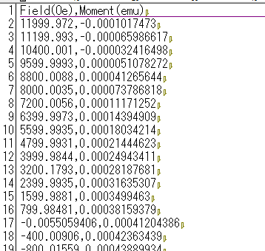 生データをプロットするための数値ファイル
 |  | 画像ファイル | E1021_out_bs.png | -- | 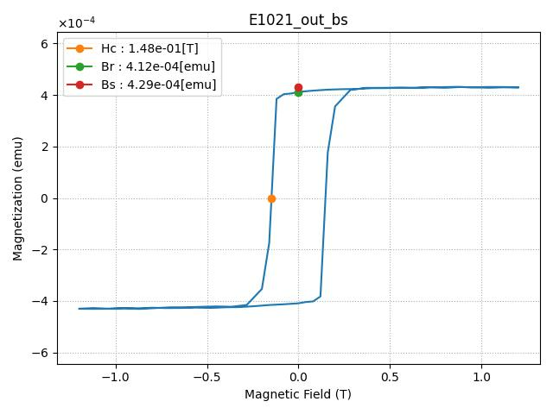 B-H曲線の画像。設定ファイルで代表画像ファイルに指定可能。 ・Bsは磁場 H（x軸）の上位20%の範囲にあるデータを使って、直線近似を行い、その切片（intercept）をBsとする
 |  | 画像ファイル | E1021_out_ms.png | -- | 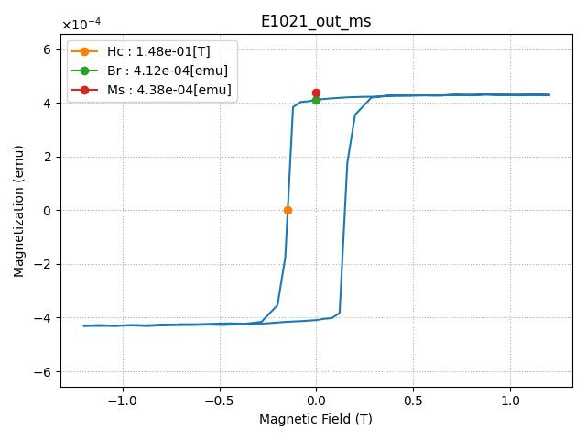 M-H曲線の画像。設定ファイルで代表画像ファイルに指定可能。 ・Msはy軸の最大値と最小値の絶対値の平均とする
 |  | 画像ファイル | E1021_out_raw.png | -- | 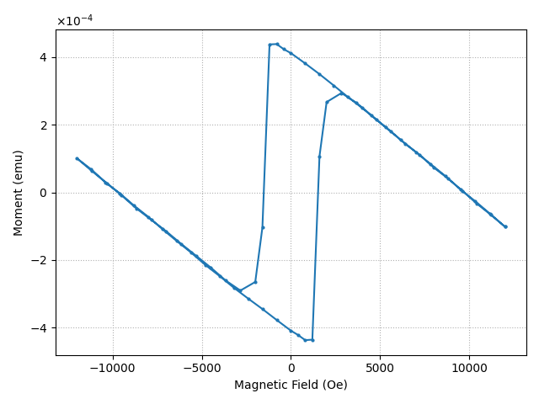 画像ファイル。E1021_out_raw.csvを可視化。

